podział na subregiony

Podział Wielkopolski na subregiony wg przynależności powiatowych urzędów pracy do Oddziałów Wojewódzkiego Urzędu Pracyw Poznaniu
 | powrót do spisu tabel

Tab. 3.1
Tabela 3. Osoby bezrobotne w Wielkopolsce ogółem - marzec 2020 r. |  |  |  |  |  |  |  | Powrót do spisu tabel
3.1 Liczba, zmiany i płynność bezrobocia
L.p. | Powiaty | Liczba bezrobotnych w końcu miesiąca | % wzrost/spadek bezrobotnych |  | dane z miesiąca sprawozdawczego
 |  |  | w stosunku do lutego 2020 r. | w stosunku do marca 2019 r. | napływ | odpływ
 |  |  |  |  |  | ogółem | z powodu podjęcia pracy
1. | chodzieski | 1,467 | 3.6 | 12.8 | 209 | 158 | 78
2. | czarnkowsko -trzcianecki | 1,459 | 3.2 | 3.3 | 279 | 234 | 146
3. | gnieźnieński | 2,068 | -2.2 | -13.7 | 290 | 337 | 162
4. | gostyński | 1,649 | -5.8 | -13.7 | 165 | 267 | 174
5. | grodziski | 859 | 2.9 | -5.7 | 130 | 106 | 60
6. | jarociński | 1,203 | 0.8 | 2.5 | 175 | 166 | 74
7. | kaliski | 2,102 | -3.7 | -4.5 | 286 | 367 | 192
7a. | - powiat ziemski | 729 | -6.3 | -9.2 | 96 | 145 | 82
7b. | - m. Kalisz | 1,373 | -2.3 | -1.8 | 190 | 222 | 110
8. | kępiński | 550 | -0.4 | -15.4 | 67 | 69 | 35
9. | kolski | 1,330 | -6.0 | -6.1 | 248 | 333 | 152
10. | koniński | 6,090 | -2.9 | -3.7 | 648 | 831 | 422
10a. | - powiat ziemski | 3,963 | -2.8 | -2.0 | 418 | 533 | 283
10b. | - m. Konin | 2,127 | -3.1 | -6.6 | 230 | 298 | 139
11. | kościański | 907 | -3.1 | 0.3 | 143 | 172 | 94
12. | krotoszyński | 1,194 | 2.1 | -5.4 | 192 | 168 | 108
13. | leszczyński | 1,864 | 2.0 | -5.2 | 298 | 261 | 166
13a. | - powiat ziemski | 735 | 4.7 | 1.7 | 121 | 88 | 65
13b. | - m. Leszno | 1,129 | 0.4 | -9.2 | 177 | 173 | 101
14. | międzychodzki | 554 | -3.1 | -5.0 | 73 | 91 | 42
15. | nowotomyski | 770 | -1.7 | 5.6 | 116 | 129 | 59
16. | obornicki | 716 | -1.4 | -3.8 | 120 | 130 | 58
17. | ostrowski | 2,202 | 4.3 | 15.7 | 408 | 318 | 169
18. | ostrzeszowski | 991 | -3.1 | -10.9 | 130 | 162 | 111
19. | pilski | 2,470 | -4.6 | -4.7 | 342 | 461 | 139
20. | pleszewski | 1,130 | 5.0 | 28.6 | 200 | 146 | 88
21. | poznański | 6,777 | 2.5 | -8.2 | 987 | 823 | 507
21a. | - powiat ziemski | 2,464 | 2.6 | -11.5 | 352 | 290 | 173
21b. | - m. Poznań | 4,313 | 2.4 | -6.2 | 635 | 533 | 334
22. | rawicki | 1,027 | 0.4 | -7.4 | 167 | 163 | 90
23. | słupecki | 1,650 | -0.9 | -0.4 | 253 | 268 | 126
24. | szamotulski | 1,041 | -0.9 | -16.9 | 154 | 163 | 76
25. | średzki | 1,601 | -0.3 | 9.2 | 191 | 196 | 107
26. | śremski | 543 | -1.6 | 18.6 | 77 | 86 | 45
27. | turecki | 1,496 | 3.5 | -3.9 | 271 | 221 | 121
28. | wągrowiecki | 1,281 | -0.9 | -11.2 | 184 | 195 | 116
29. | wolsztyński | 512 | -0.2 | 9.9 | 98 | 99 | 36
30. | wrzesiński | 1,266 | 0.2 | 1.7 | 225 | 222 | 113
31. | złotowski | 1,825 | -8.1 | -13.3 | 187 | 347 | 149
Województwo |  | 50,594 | -0.7 | -3.6 | 7,313 | 7,689 | 4,015
Subregion kaliski |  | 9,372 | 0.7 | 2.1 | 1,458 | 1,396 | 777
Subregion koniński |  | 10,566 | -2.2 | -3.5 | 1,420 | 1,653 | 821
Subregion leszczyński |  | 5,959 | -1.5 | -6.2 | 871 | 962 | 560
Subregion pilski |  | 8,502 | -2.2 | -3.9 | 1,201 | 1,395 | 628
Subregion poznański |  | 16,195 | 0.5 | -5.7 | 2,363 | 2,283 | 1,229

liczba bezrobotnych w podregionach województwa wielkopolskiego w końcu lipca 2004r.
1 | 1

Tab. 4.1
Tabela 4. Bezrobotne kobiety w Wielkopolsce - marzec 2020 r. |  |  |  |  |  |  |  |  | Powrót do spisu tabel
4.1 Liczba, zmiany i płynność bezrobocia
L.p. | Powiaty | Liczba bezrobotnych kobiet w końcu miesiąca | % wzrost/spadek |  | % udział bezrobotnych kobiet w ogóle | dane z miesiąca sprawozdawczego
 |  |  | w stosunku do lutego 2020 r. | w stosunku do marca 2019 r. |  | napływ | odpływ
 |  |  |  |  |  |  | ogółem | z powodu podjęcia pracy
1. | chodzieski | 880 | 3.9 | 12.4 | 60.0 | 117 | 84 | 36
2. | czarnkowsko -trzcianecki | 777 | 4.0 | -4.0 | 53.3 | 142 | 112 | 72
3. | gnieźnieński | 1,195 | -3.4 | -16.8 | 57.8 | 138 | 180 | 89
4. | gostyński | 963 | -6.8 | -16.8 | 58.4 | 84 | 154 | 93
5. | grodziski | 506 | 0.2 | -8.2 | 58.9 | 56 | 55 | 31
6. | jarociński | 744 | 1.6 | 4.9 | 61.8 | 93 | 81 | 30
7. | kaliski | 1,183 | -5.4 | -2.7 | 56.3 | 134 | 202 | 110
7a. | - powiat ziemski | 437 | -6.6 | -6.0 | 59.9 | 48 | 79 | 44
7b. | - m. Kalisz | 746 | -4.7 | -0.7 | 54.3 | 86 | 123 | 66
8. | kępiński | 331 | -2.6 | -18.3 | 60.2 | 35 | 44 | 24
9. | kolski | 813 | -6.0 | -6.7 | 61.1 | 134 | 186 | 86
10. | koniński | 3,640 | -1.5 | -6.4 | 59.8 | 344 | 399 | 187
10a. | - powiat ziemski | 2,455 | -1.3 | -5.0 | 61.9 | 218 | 250 | 127
10b. | - m. Konin | 1,185 | -1.9 | -9.1 | 55.7 | 126 | 149 | 60
11. | kościański | 584 | -2.3 | -2.2 | 64.4 | 72 | 86 | 49
12. | krotoszyński | 699 | -0.3 | -9.7 | 58.5 | 86 | 88 | 50
13. | leszczyński | 1,102 | 0.8 | -5.3 | 59.1 | 147 | 138 | 84
13a. | - powiat ziemski | 447 | 4.4 | 1.8 | 60.8 | 65 | 46 | 34
13b. | - m. Leszno | 655 | -1.5 | -9.7 | 58.0 | 82 | 92 | 50
14. | międzychodzki | 368 | -1.9 | -5.2 | 66.4 | 39 | 46 | 24
15. | nowotomyski | 423 | -3.9 | 14.3 | 54.9 | 59 | 76 | 32
16. | obornicki | 429 | -1.6 | -10.6 | 59.9 | 66 | 73 | 30
17. | ostrowski | 1,203 | 3.9 | 10.1 | 54.6 | 208 | 163 | 83
18. | ostrzeszowski | 636 | -3.6 | -14.1 | 64.2 | 70 | 94 | 65
19. | pilski | 1,420 | -5.1 | -8.0 | 57.5 | 166 | 243 | 76
20. | pleszewski | 670 | 2.0 | 18.6 | 59.3 | 86 | 73 | 37
21. | poznański | 3,756 | 1.7 | -12.6 | 55.4 | 510 | 448 | 280
21a. | - powiat ziemski | 1,460 | 2.0 | -16.2 | 59.3 | 190 | 162 | 102
21b. | - m. Poznań | 2,296 | 1.5 | -10.2 | 53.2 | 320 | 286 | 178
22. | rawicki | 620 | -1.0 | -4.2 | 60.4 | 79 | 85 | 46
23. | słupecki | 999 | -3.2 | -1.7 | 60.5 | 118 | 151 | 75
24. | szamotulski | 662 | -2.9 | -17.1 | 63.6 | 77 | 97 | 44
25. | średzki | 994 | 1.4 | 9.8 | 62.1 | 118 | 104 | 53
26. | śremski | 332 | -1.8 | 7.4 | 61.1 | 42 | 48 | 25
27. | turecki | 918 | 0.0 | -8.2 | 61.4 | 118 | 118 | 60
28. | wągrowiecki | 775 | -2.3 | -16.5 | 60.5 | 87 | 105 | 64
29. | wolsztyński | 276 | -5.5 | -4.2 | 53.9 | 39 | 55 | 20
30. | wrzesiński | 765 | 0.4 | -4.1 | 60.4 | 118 | 115 | 54
31. | złotowski | 1,030 | -8.4 | -16.7 | 56.4 | 75 | 170 | 66
Województwo |  | 29,693 | -1.4 | -6.5 | 58.7 | 3,657 | 4,073 | 2,075
Subregion kaliski |  | 5,466 | -0.6 | -0.7 | 58.3 | 712 | 745 | 399
Subregion koniński |  | 6,370 | -2.2 | -6.0 | 60.3 | 714 | 854 | 408
Subregion leszczyński |  | 3,545 | -2.7 | -8.0 | 59.5 | 421 | 518 | 292
Subregion pilski |  | 4,882 | -2.5 | -7.9 | 57.4 | 587 | 714 | 314
Subregion poznański |  | 9,430 | -0.2 | -8.8 | 58.2 | 1,223 | 1,242 | 662

liczba bezrobotnych w podregionach województwa wielkopolskiego w końcu lipca 2004r.
1 | 1

Tab. 5.1
Tabela 5. Osoby bezrobotne zamieszkale na wsi w Wielkopolsce - marzec 2020 r. |  |  |  |  |  |  |  |  |  | Powrót do spisu tabel
5.1 Liczba, zmiany i płynność bezrobocia
L.p. | Powiaty | Liczba bezrobotnych zamieszkałych na wsi w końcu miesiąca | w tym: | % wzrost/spadek liczby bezrobotnych |  | % udział bezrobotnych zamieszkałych na wsi w ogóle | dane z miesiąca sprawozdawczego
 |  |  | kobiety | w stosunku do lutego 2020 r. | w stosunku do marca 2019 r. |  | napływ | odpływ
 |  |  |  |  |  |  |  | ogółem | z powodu podjęcia pracy
1. | chodzieski | 709 | 444 | 4.1 | 8.7 | 48.3 | 89 | 61 | 30
2. | czarnkowsko -trzcianecki | 760 | 393 | -0.7 | -3.2 | 52.1 | 129 | 134 | 90
3. | gnieźnieński | 730 | 423 | -4.3 | -12.2 | 35.3 | 85 | 118 | 56
4. | gostyński | 922 | 544 | -5.1 | -13.6 | 55.9 | 89 | 139 | 93
5. | grodziski | 545 | 328 | 3.6 | -5.9 | 63.4 | 76 | 57 | 31
6. | jarociński | 704 | 455 | -0.3 | 3.7 | 58.5 | 100 | 102 | 48
7. | kaliski | 659 | 395 | -6.4 | -11.3 | 31.4 | 85 | 130 | 73
7a. | - powiat ziemski | 659 | 395 | -6.4 | -11.3 | 90.4 | 85 | 130 | 73
7b. | - m. Kalisz | 0 | 0 | 0.0 | 0.0 | 0.0 | 0 | 0 | 0
8. | kępiński | 368 | 224 | -1.3 | -17.7 | 66.9 | 40 | 45 | 22
9. | kolski | 770 | 490 | -6.8 | -8.0 | 57.9 | 150 | 206 | 101
10. | koniński | 3,374 | 2,091 | -2.9 | -3.2 | 55.4 | 363 | 465 | 247
10a. | - powiat ziemski | 3,374 | 2,091 | -2.9 | -3.2 | 85.1 | 363 | 465 | 247
10b. | - m. Konin | 0 | 0 | 0.0 | 0.0 | 0.0 | 0 | 0 | 0
11. | kościański | 450 | 300 | -3.4 | -0.7 | 49.6 | 73 | 89 | 54
12. | krotoszyński | 393 | 225 | -2.2 | -9.0 | 32.9 | 56 | 65 | 40
13. | leszczyński | 688 | 419 | 4.6 | 2.4 | 36.9 | 108 | 78 | 57
13a. | - powiat ziemski | 688 | 419 | 4.6 | 2.4 | 93.6 | 108 | 78 | 57
13b. | - m. Leszno | 0 | 0 | 0.0 | 0.0 | 0.0 | 0 | 0 | 0
14. | międzychodzki | 319 | 208 | -4.2 | -1.5 | 57.6 | 37 | 51 | 23
15. | nowotomyski | 476 | 265 | -3.8 | 11.2 | 61.8 | 59 | 78 | 34
16. | obornicki | 361 | 206 | -3.0 | -2.7 | 50.4 | 57 | 68 | 33
17. | ostrowski | 988 | 574 | 2.7 | 10.5 | 44.9 | 170 | 144 | 81
18. | ostrzeszowski | 601 | 401 | -5.5 | -12.5 | 60.6 | 73 | 108 | 68
19. | pilski | 904 | 569 | -5.5 | -7.7 | 36.6 | 110 | 163 | 42
20. | pleszewski | 678 | 411 | 4.8 | 25.3 | 60.0 | 123 | 92 | 60
21. | poznański | 1,547 | 924 | 2.5 | -9.6 | 22.8 | 218 | 181 | 114
21a. | - powiat ziemski | 1,547 | 924 | 2.5 | -9.6 | 62.8 | 218 | 181 | 114
21b. | - m. Poznań | 0 | 0 | 0.0 | 0.0 | 0.0 | 0 | 0 | 0
22. | rawicki | 487 | 288 | 0.6 | -7.1 | 47.4 | 78 | 75 | 43
23. | słupecki | 1,196 | 735 | -1.2 | -1.9 | 72.5 | 177 | 191 | 92
24. | szamotulski | 531 | 345 | -2.0 | -19.8 | 51.0 | 78 | 89 | 42
25. | średzki | 967 | 619 | 0.0 | 7.0 | 60.4 | 114 | 114 | 65
26. | śremski | 224 | 148 | -3.0 | 1.4 | 41.3 | 27 | 34 | 14
27. | turecki | 900 | 555 | 4.3 | -2.5 | 60.2 | 164 | 127 | 68
28. | wągrowiecki | 695 | 420 | -1.4 | -14.5 | 54.3 | 100 | 110 | 69
29. | wolsztyński | 361 | 195 | 0.6 | 10.4 | 70.5 | 66 | 64 | 25
30. | wrzesiński | 592 | 373 | -3.6 | -2.0 | 46.8 | 83 | 105 | 54
31. | złotowski | 983 | 578 | -6.5 | -11.8 | 53.9 | 102 | 170 | 71
Województwo |  | 23,882 | 14,545 | -1.5 | -4.1 | 47.2 | 3,279 | 3,653 | 1,940
Subregion kaliski |  | 4,391 | 2,685 | -0.9 | -0.7 | 46.9 | 647 | 686 | 392
Subregion koniński |  | 6,240 | 3,871 | -2.1 | -3.5 | 59.1 | 854 | 989 | 508
Subregion leszczyński |  | 2,908 | 1,746 | -1.1 | -4.4 | 48.8 | 414 | 445 | 272
Subregion pilski |  | 4,051 | 2,404 | -2.6 | -6.7 | 47.6 | 530 | 638 | 302
Subregion poznański |  | 6,292 | 3,839 | -1.0 | -5.2 | 38.9 | 834 | 895 | 466

liczba bezrobotnych w podregionach województwa wielkopolskiego w końcu lipca 2004r.
0 | 0

Tab. 6.1
Tabela 6. Osoby bezrobotne do 30 roku życia w Wielkopolsce - marzec 2020 r. |  |  |  |  |  |  |  |  |  | Powrót do spisu tabel
6.1 Liczba, zmiany i płynność bezrobocia
L.p. | Powiaty | Liczba bezrobotnych do 30 roku życia w końcu miesiąca | w tym: | % wzrost/spadek liczby bezrobotnych |  | % udział bezrobotnych do 30 roku życia w ogóle | dane z miesiąca sprawozdawczego
 |  |  | kobiety | w stosunku do lutego 2020 r. | w stosunku do marca 2019 r. |  | napływ | odpływ
 |  |  |  |  |  |  |  | ogółem | z powodu podjęcia pracy
1. | chodzieski | 352 | 227 | 7.6 | 16.9 | 24.0 | 90 | 62 | 30
2. | czarnkowsko -trzcianecki | 414 | 257 | 7.5 | 7.0 | 28.4 | 116 | 84 | 46
3. | gnieźnieński | 532 | 347 | 0.2 | 3.3 | 25.7 | 129 | 122 | 69
4. | gostyński | 510 | 336 | -6.1 | -20.8 | 30.9 | 83 | 110 | 69
5. | grodziski | 275 | 175 | 4.6 | -3.2 | 32.0 | 57 | 43 | 23
6. | jarociński | 409 | 281 | -2.6 | 0.0 | 34.0 | 70 | 79 | 36
7. | kaliski | 541 | 351 | -3.6 | -10.4 | 25.7 | 115 | 133 | 76
7a. | - powiat ziemski | 230 | 154 | -7.3 | -16.7 | 31.6 | 47 | 64 | 37
7b. | - m. Kalisz | 311 | 197 | -0.6 | -5.2 | 22.7 | 68 | 69 | 39
8. | kępiński | 166 | 121 | -2.9 | -8.8 | 30.2 | 28 | 29 | 14
9. | kolski | 441 | 291 | -8.7 | -13.9 | 33.2 | 103 | 142 | 70
10. | koniński | 1,845 | 1,219 | -3.4 | 0.4 | 30.3 | 296 | 351 | 163
10a. | - powiat ziemski | 1,361 | 897 | -3.3 | 1.6 | 34.3 | 218 | 258 | 122
10b. | - m. Konin | 484 | 322 | -3.8 | -2.8 | 22.8 | 78 | 93 | 41
11. | kościański | 268 | 182 | 0.4 | 5.9 | 29.5 | 65 | 62 | 32
12. | krotoszyński | 334 | 213 | -2.1 | -4.0 | 28.0 | 72 | 73 | 46
13. | leszczyński | 515 | 332 | 5.7 | -0.6 | 27.6 | 118 | 85 | 54
13a. | - powiat ziemski | 234 | 158 | 9.9 | 0.9 | 31.8 | 55 | 33 | 22
13b. | - m. Leszno | 281 | 174 | 2.6 | -1.7 | 24.9 | 63 | 52 | 32
14. | międzychodzki | 189 | 132 | -5.0 | -2.6 | 34.1 | 34 | 40 | 16
15. | nowotomyski | 219 | 145 | 0.0 | 0.5 | 28.4 | 51 | 45 | 18
16. | obornicki | 220 | 155 | -3.5 | 9.5 | 30.7 | 43 | 51 | 16
17. | ostrowski | 609 | 377 | 2.0 | 15.1 | 27.7 | 144 | 125 | 70
18. | ostrzeszowski | 315 | 231 | -8.2 | -8.2 | 31.8 | 50 | 77 | 50
19. | pilski | 658 | 467 | -7.6 | -2.7 | 26.6 | 122 | 172 | 49
20. | pleszewski | 397 | 247 | 7.6 | 36.0 | 35.1 | 96 | 64 | 35
21. | poznański | 1,512 | 967 | 5.0 | -0.3 | 22.3 | 330 | 245 | 153
21a. | - powiat ziemski | 568 | 394 | 4.2 | -8.2 | 23.1 | 115 | 89 | 53
21b. | - m. Poznań | 944 | 573 | 5.5 | 5.1 | 21.9 | 215 | 156 | 100
22. | rawicki | 389 | 250 | 1.6 | 5.4 | 37.9 | 86 | 77 | 42
23. | słupecki | 567 | 359 | -1.9 | 2.3 | 34.4 | 125 | 132 | 49
24. | szamotulski | 284 | 214 | -6.0 | -22.6 | 27.3 | 55 | 71 | 31
25. | średzki | 457 | 323 | -1.1 | 17.5 | 28.5 | 66 | 68 | 36
26. | śremski | 172 | 115 | -5.0 | 41.0 | 31.7 | 34 | 41 | 24
27. | turecki | 426 | 286 | -0.2 | -2.7 | 28.5 | 92 | 90 | 47
28. | wągrowiecki | 389 | 272 | -5.1 | -13.2 | 30.4 | 65 | 82 | 50
29. | wolsztyński | 167 | 99 | 0.0 | 31.5 | 32.6 | 46 | 44 | 19
30. | wrzesiński | 361 | 240 | 1.1 | 2.6 | 28.5 | 87 | 82 | 37
31. | złotowski | 507 | 334 | -10.7 | -12.4 | 27.8 | 77 | 138 | 60
Województwo |  | 14,440 | 9,545 | -1.3 | -0.5 | 28.5 | 2,945 | 3,019 | 1,530
Subregion kaliski |  | 2,771 | 1,821 | -1.1 | 2.4 | 29.6 | 575 | 580 | 327
Subregion koniński |  | 3,279 | 2,155 | -3.5 | -1.9 | 31.0 | 616 | 715 | 329
Subregion leszczyński |  | 1,849 | 1,199 | 0.1 | -3.2 | 31.0 | 398 | 378 | 216
Subregion pilski |  | 2,320 | 1,557 | -3.4 | -3.0 | 27.3 | 470 | 538 | 235
Subregion poznański |  | 4,221 | 2,813 | 0.9 | 1.5 | 26.1 | 886 | 808 | 423

liczba bezrobotnych w podregionach województwa wielkopolskiego w końcu lipca 2004r.
0 | 0

Tab.7.1
Tabela 7. Osoby bezrobotne powyżej 50 roku życia w Wielkopolsce - marzec 2020 r. |  |  |  |  |  |  |  |  |  | Powrót do spisu tabel
7.1 Liczba, zmiany i płynność bezrobocia
L.p. | Powiaty | Liczba bezrobotnych powyżej 50 roku życia w końcu miesiąca | w tym: | % wzrost/spadek liczby bezrobotnych |  | % udział bezrobotnych powyżej 50 roku życia w ogóle | dane z miesiąca sprawozdawczego
 |  |  | kobiety | w stosunku do lutego 2020 r. | w stosunku do marca 2019 r. |  | napływ | odpływ
 |  |  |  |  |  |  |  | ogółem | z powodu podjęcia pracy
1. | chodzieski | 435 | 205 | 3.1 | 19.5 | 29.7 | 42 | 29 | 10
2. | czarnkowsko -trzcianecki | 410 | 137 | -0.2 | 0.5 | 28.1 | 50 | 51 | 26
3. | gnieźnieński | 602 | 255 | -2.6 | -19.2 | 29.1 | 45 | 61 | 27
4. | gostyński | 415 | 153 | -3.9 | -2.4 | 25.2 | 24 | 41 | 26
5. | grodziski | 220 | 86 | 2.3 | -6.0 | 25.6 | 22 | 17 | 9
6. | jarociński | 284 | 106 | -0.7 | -6.0 | 23.6 | 24 | 26 | 5
7. | kaliski | 573 | 232 | -2.6 | -7.9 | 27.3 | 59 | 74 | 33
7a. | - powiat ziemski | 165 | 64 | -3.5 | -16.7 | 22.6 | 17 | 23 | 11
7b. | - m. Kalisz | 408 | 168 | -2.2 | -3.8 | 29.7 | 42 | 51 | 22
8. | kępiński | 171 | 63 | 1.2 | -5.0 | 31.1 | 14 | 12 | 5
9. | kolski | 308 | 125 | -2.2 | -4.6 | 23.2 | 48 | 55 | 23
10. | koniński | 1,259 | 540 | -2.1 | -3.7 | 20.7 | 94 | 121 | 58
10a. | - powiat ziemski | 744 | 333 | -1.2 | -3.8 | 18.8 | 49 | 58 | 33
10b. | - m. Konin | 515 | 207 | -3.4 | -3.6 | 24.2 | 45 | 63 | 25
11. | kościański | 212 | 100 | -9.0 | -11.3 | 23.4 | 21 | 42 | 20
12. | krotoszyński | 316 | 128 | 1.3 | 3.9 | 26.5 | 37 | 33 | 21
13. | leszczyński | 464 | 208 | 0.4 | -8.1 | 24.9 | 46 | 44 | 26
13a. | - powiat ziemski | 166 | 67 | 3.8 | 0.0 | 22.6 | 19 | 13 | 10
13b. | - m. Leszno | 298 | 141 | -1.3 | -12.1 | 26.4 | 27 | 31 | 16
14. | międzychodzki | 116 | 52 | 0.0 | -1.7 | 20.9 | 14 | 14 | 7
15. | nowotomyski | 179 | 68 | -3.8 | -8.7 | 23.2 | 15 | 22 | 5
16. | obornicki | 173 | 63 | 2.4 | -6.5 | 24.2 | 25 | 21 | 12
17. | ostrowski | 532 | 214 | -0.4 | 6.0 | 24.2 | 61 | 63 | 30
18. | ostrzeszowski | 244 | 106 | 2.1 | -7.2 | 24.6 | 25 | 20 | 13
19. | pilski | 668 | 247 | -3.3 | -10.0 | 27.0 | 71 | 94 | 21
20. | pleszewski | 214 | 85 | 0.5 | 12.6 | 18.9 | 24 | 23 | 10
21. | poznański | 1,878 | 704 | -0.7 | -13.2 | 27.7 | 159 | 172 | 87
21a. | - powiat ziemski | 656 | 249 | -1.4 | -18.2 | 26.6 | 55 | 64 | 30
21b. | - m. Poznań | 1,222 | 455 | -0.3 | -10.3 | 28.3 | 104 | 108 | 57
22. | rawicki | 205 | 79 | 2.5 | -22.3 | 20.0 | 29 | 24 | 12
23. | słupecki | 328 | 129 | -4.9 | 1.9 | 19.9 | 24 | 41 | 24
24. | szamotulski | 254 | 114 | -2.7 | -19.9 | 24.4 | 23 | 30 | 16
25. | średzki | 395 | 169 | 0.3 | 6.5 | 24.7 | 36 | 35 | 15
26. | śremski | 129 | 53 | 1.6 | 3.2 | 23.8 | 14 | 12 | 2
27. | turecki | 347 | 149 | 1.2 | -14.5 | 23.2 | 46 | 42 | 14
28. | wągrowiecki | 282 | 108 | -7.2 | -14.5 | 22.0 | 27 | 49 | 21
29. | wolsztyński | 148 | 55 | 7.2 | -11.9 | 28.9 | 22 | 12 | 4
30. | wrzesiński | 316 | 129 | 0.6 | -0.9 | 25.0 | 40 | 38 | 25
31. | złotowski | 501 | 170 | -6.5 | -16.6 | 27.5 | 35 | 70 | 26
Województwo |  | 12,578 | 5,032 | -1.3 | -7.1 | 24.9 | 1,216 | 1,388 | 633
Subregion kaliski |  | 2,334 | 934 | -0.3 | -1.2 | 24.9 | 244 | 251 | 117
Subregion koniński |  | 2,242 | 943 | -2.1 | -4.9 | 21.2 | 212 | 259 | 119
Subregion leszczyński |  | 1,444 | 595 | -1.4 | -9.8 | 24.2 | 142 | 163 | 88
Subregion pilski |  | 2,296 | 867 | -2.9 | -6.1 | 27.0 | 225 | 293 | 104
Subregion poznański |  | 4,262 | 1,693 | -0.7 | -10.7 | 26.3 | 393 | 422 | 205

liczba bezrobotnych w podregionach województwa wielkopolskiego w końcu lipca 2004r.
0 | 0

Tab. 8.1
Tabela 8. Osoby długotrwale bezrobotne w Wielkopolsce - marzec 2020 r. |  |  |  |  |  |  |  |  |  | Powrót do spisu tabel
8.1 Liczba, zmiany i płynność bezrobocia
L.p. | Powiaty | Liczba długotrwale bezrobotnych w końcu miesiąca | w tym: | % wzrost/spadek liczby bezrobotnych |  | % udział długotrwale bezrobotnych w ogóle | dane z miesiąca sprawozdawczego
 |  |  | kobiety | w stosunku do lutego 2020 r. | w stosunku do marca 2019 r. |  | napływ | odpływ
 |  |  |  |  |  |  |  | ogółem | z powodu podjęcia pracy
1. | chodzieski | 655 | 450 | 2.5 | 3.5 | 44.6 | 45 | 29 | 14
2. | czarnkowsko -trzcianecki | 406 | 251 | 7.7 | -11.2 | 27.8 | 61 | 32 | 17
3. | gnieźnieński | 700 | 440 | -0.1 | -29.2 | 33.8 | 55 | 56 | 15
4. | gostyński | 764 | 519 | -0.3 | -11.8 | 46.3 | 48 | 50 | 22
5. | grodziski | 318 | 216 | 0.6 | -6.5 | 37.0 | 19 | 17 | 7
6. | jarociński | 368 | 259 | 3.1 | -2.6 | 30.6 | 30 | 19 | 3
7. | kaliski | 788 | 481 | -0.1 | -4.7 | 37.5 | 52 | 53 | 16
7a. | - powiat ziemski | 288 | 194 | -2.4 | -8.6 | 39.5 | 15 | 22 | 6
7b. | - m. Kalisz | 500 | 287 | 1.2 | -2.3 | 36.4 | 37 | 31 | 10
8. | kępiński | 230 | 146 | -0.4 | -21.2 | 41.8 | 11 | 12 | 4
9. | kolski | 352 | 257 | -5.9 | -21.3 | 26.5 | 35 | 57 | 18
10. | koniński | 2,923 | 1,967 | -0.4 | -10.9 | 48.0 | 177 | 188 | 62
10a. | - powiat ziemski | 1,871 | 1,316 | 0.3 | -8.7 | 47.2 | 114 | 109 | 38
10b. | - m. Konin | 1,052 | 651 | -1.5 | -14.5 | 49.5 | 63 | 79 | 24
11. | kościański | 324 | 244 | -3.0 | -12.9 | 35.7 | 22 | 32 | 13
12. | krotoszyński | 461 | 317 | 1.1 | -3.8 | 38.6 | 29 | 24 | 13
13. | leszczyński | 712 | 478 | -1.0 | -15.3 | 38.2 | 36 | 43 | 23
13a. | - powiat ziemski | 266 | 186 | 1.5 | -1.5 | 36.2 | 17 | 13 | 8
13b. | - m. Leszno | 446 | 292 | -2.4 | -21.9 | 39.5 | 19 | 30 | 15
14. | międzychodzki | 191 | 158 | -1.0 | -11.6 | 34.5 | 14 | 16 | 8
15. | nowotomyski | 214 | 119 | -0.5 | 13.8 | 27.8 | 16 | 17 | 3
16. | obornicki | 202 | 151 | -1.0 | -15.8 | 28.2 | 16 | 18 | 6
17. | ostrowski | 572 | 346 | 0.9 | 5.7 | 26.0 | 51 | 46 | 17
18. | ostrzeszowski | 429 | 320 | 2.1 | -12.6 | 43.3 | 32 | 23 | 16
19. | pilski | 787 | 505 | -1.7 | -21.0 | 31.9 | 65 | 79 | 12
20. | pleszewski | 383 | 279 | 5.2 | 31.2 | 33.9 | 35 | 16 | 6
21. | poznański | 2,069 | 1,215 | 1.7 | -26.7 | 30.5 | 161 | 127 | 56
21a. | - powiat ziemski | 738 | 460 | 1.5 | -32.6 | 30.0 | 56 | 45 | 15
21b. | - m. Poznań | 1,331 | 755 | 1.8 | -23.0 | 30.9 | 105 | 82 | 41
22. | rawicki | 355 | 247 | 4.1 | -16.9 | 34.6 | 37 | 23 | 10
23. | słupecki | 761 | 535 | 0.5 | -4.4 | 46.1 | 45 | 41 | 17
24. | szamotulski | 394 | 294 | -1.0 | -20.9 | 37.8 | 28 | 32 | 7
25. | średzki | 665 | 469 | 3.6 | 4.2 | 41.5 | 54 | 31 | 14
26. | śremski | 132 | 89 | -1.5 | -7.0 | 24.3 | 8 | 10 | 1
27. | turecki | 505 | 369 | 0.2 | -16.0 | 33.8 | 52 | 51 | 13
28. | wągrowiecki | 459 | 335 | 2.7 | -17.1 | 35.8 | 42 | 30 | 8
29. | wolsztyński | 151 | 90 | -1.9 | 12.7 | 29.5 | 6 | 9 | 2
30. | wrzesiński | 446 | 307 | 0.0 | -0.9 | 35.2 | 28 | 28 | 14
31. | złotowski | 794 | 523 | -4.5 | -21.2 | 43.5 | 58 | 95 | 22
Województwo |  | 18,510 | 12,376 | 0.3 | -12.8 | 36.6 | 1,368 | 1,304 | 459
Subregion kaliski |  | 3,231 | 2,148 | 1.5 | -2.1 | 34.5 | 240 | 193 | 75
Subregion koniński |  | 4,541 | 3,128 | -0.6 | -11.4 | 43.0 | 309 | 337 | 110
Subregion leszczyński |  | 2,306 | 1,578 | -0.3 | -12.7 | 38.7 | 149 | 157 | 70
Subregion pilski |  | 3,101 | 2,064 | 0.2 | -15.0 | 36.5 | 271 | 265 | 73
Subregion poznański |  | 5,331 | 3,458 | 0.9 | -18.3 | 32.9 | 399 | 352 | 131

liczba bezrobotnych w podregionach województwa wielkopolskiego w końcu lipca 2004r.
0 | 0

Tab. 9
Tabela 9. Pozostałe osoby bezrobotne będące w szczególnej sytuacji na rynku pracy - marzec 2020 r. |  |  |  |  |  |  |  |  |  |  |  |  |  | Powrót do spisu tabel
L.p. | Powiaty | Korzystający ze świadczeń pomocy społecznej |  |  | Niepełnosprawni |  |  | Posiadający co najmniej jedno dziecko do 6 roku życia |  |  | Posiadający co najmniej jedno dziecko niepełnosprawne do 18 roku życia
 |  | Bezrobotni ogółem | w tym: | % udział bezrobotnych korzystających ze świadczeń pomocy społecznej ogółem w całej populacji bezrobotnych | Bezrobotni ogółem | w tym: | % udział bezrobotnych niepełnosprawnych ogółem w całej populacji bezrobotnych | Bezrobotni ogółem | w tym: | % udział bezrobotnychposiadających co najmniej jedno dziecko do 6 roku życia ogółem w całej populacji bezrobotnych | Bezrobotni ogółem | w tym: | % udział bezrobotnych posiadający co najmniej jedno dziecko niepełnosprawne do 18 roku życia ogółem w całej populacji bezrobotnych
 |  |  | kobiety |  |  | kobiety |  |  | kobiety |  |  | kobiety

1. | chodzieski | 70 | 45 | 4.8 | 88 | 52 | 6.0 | 322 | 286 | 21.9 | 1 | 1 | 0.1
2. | czarnkowsko -trzcianecki | 130 | 58 | 8.9 | 104 | 46 | 7.1 | 330 | 263 | 22.6 | 4 | 3 | 0.3
3. | gnieźnieński | 0 | 0 | 0.0 | 172 | 95 | 8.3 | 498 | 402 | 24.1 | 1 | 1 | 0.0
4. | gostyński | 0 | 0 | 0.0 | 108 | 56 | 6.5 | 317 | 284 | 19.2 | 11 | 8 | 0.7
5. | grodziski | 19 | 15 | 2.2 | 81 | 50 | 9.4 | 240 | 205 | 27.9 | 3 | 3 | 0.3
6. | jarociński | 0 | 0 | 0.0 | 94 | 45 | 7.8 | 300 | 260 | 24.9 | 4 | 4 | 0.3
7. | kaliski | 212 | 127 | 10.1 | 240 | 101 | 11.4 | 500 | 417 | 23.8 | 19 | 12 | 0.9
7a. | - powiat ziemski | 47 | 29 | 6.4 | 72 | 31 | 9.9 | 201 | 172 | 27.6 | 5 | 3 | 0.7
7b. | - m. Kalisz | 165 | 98 | 12.0 | 168 | 70 | 12.2 | 299 | 245 | 21.8 | 14 | 9 | 1.0
8. | kępiński | 6 | 6 | 1.1 | 44 | 21 | 8.0 | 126 | 121 | 22.9 | 0 | 0 | 0.0
9. | kolski | 1 | 1 | 0.1 | 105 | 49 | 7.9 | 234 | 217 | 17.6 | 0 | 0 | 0.0
10. | koniński | 1 | 1 | 0.0 | 391 | 220 | 6.4 | 1,313 | 1,147 | 21.6 | 5 | 5 | 0.1
10a. | - powiat ziemski | 0 | 0 | 0.0 | 187 | 119 | 4.7 | 902 | 788 | 22.8 | 2 | 2 | 0.1
10b. | - m. Konin | 1 | 1 | 0.0 | 204 | 101 | 9.6 | 411 | 359 | 19.3 | 3 | 3 | 0.1
11. | kościański | 16 | 11 | 1.8 | 113 | 62 | 12.5 | 228 | 203 | 25.1 | 4 | 3 | 0.4
12. | krotoszyński | 0 | 0 | 0.0 | 107 | 41 | 9.0 | 269 | 241 | 22.5 | 4 | 4 | 0.3
13. | leszczyński | 130 | 99 | 7.0 | 147 | 74 | 7.9 | 490 | 415 | 26.3 | 3 | 3 | 0.2
13a. | - powiat ziemski | 21 | 18 | 2.9 | 49 | 24 | 6.7 | 213 | 184 | 29.0 | 1 | 1 | 0.1
13b. | - m. Leszno | 109 | 81 | 9.7 | 98 | 50 | 8.7 | 277 | 231 | 24.5 | 2 | 2 | 0.2
14. | międzychodzki | 53 | 49 | 9.6 | 49 | 24 | 8.8 | 151 | 144 | 27.3 | 1 | 1 | 0.2
15. | nowotomyski | 17 | 9 | 2.2 | 55 | 25 | 7.1 | 178 | 159 | 23.1 | 0 | 0 | 0.0
16. | obornicki | 0 | 0 | 0.0 | 65 | 35 | 9.1 | 207 | 176 | 28.9 | 4 | 3 | 0.6
17. | ostrowski | 44 | 33 | 2.0 | 254 | 145 | 11.5 | 488 | 404 | 22.2 | 1 | 0 | 0.0
18. | ostrzeszowski | 39 | 24 | 3.9 | 52 | 29 | 5.2 | 273 | 239 | 27.5 | 0 | 0 | 0.0
19. | pilski | 60 | 37 | 2.4 | 212 | 93 | 8.6 | 498 | 464 | 20.2 | 9 | 8 | 0.4
20. | pleszewski | 0 | 0 | 0.0 | 84 | 45 | 7.4 | 167 | 151 | 14.8 | 10 | 8 | 0.9
21. | poznański | 186 | 118 | 2.7 | 440 | 190 | 6.5 | 899 | 802 | 13.3 | 2 | 2 | 0.0
21a. | - powiat ziemski | 59 | 39 | 2.4 | 134 | 63 | 5.4 | 374 | 334 | 15.2 | 2 | 2 | 0.1
21b. | - m. Poznań | 127 | 79 | 2.9 | 306 | 127 | 7.1 | 525 | 468 | 12.2 | 0 | 0 | 0.0
22. | rawicki | 1 | 1 | 0.1 | 102 | 59 | 9.9 | 270 | 237 | 26.3 | 5 | 3 | 0.5
23. | słupecki | 26 | 13 | 1.6 | 116 | 65 | 7.0 | 250 | 224 | 15.2 | 3 | 3 | 0.2
24. | szamotulski | 46 | 30 | 4.4 | 100 | 59 | 9.6 | 267 | 251 | 25.6 | 6 | 6 | 0.6
25. | średzki | 0 | 0 | 0.0 | 86 | 44 | 5.4 | 350 | 324 | 21.9 | 3 | 3 | 0.2
26. | śremski | 28 | 22 | 5.2 | 86 | 42 | 15.8 | 142 | 125 | 26.2 | 3 | 2 | 0.6
27. | turecki | 104 | 73 | 7.0 | 131 | 59 | 8.8 | 356 | 318 | 23.8 | 2 | 2 | 0.1
28. | wągrowiecki | 31 | 21 | 2.4 | 83 | 37 | 6.5 | 314 | 277 | 24.5 | 0 | 0 | 0.0
29. | wolsztyński | 68 | 36 | 13.3 | 81 | 47 | 15.8 | 108 | 96 | 21.1 | 1 | 1 | 0.2
30. | wrzesiński | 0 | 0 | 0.0 | 141 | 73 | 11.1 | 173 | 165 | 13.7 | 0 | 0 | 0.0
31. | złotowski | 68 | 30 | 3.7 | 123 | 52 | 6.7 | 433 | 377 | 23.7 | 1 | 1 | 0.1
Województwo |  | 1,356 | 859 | 2.7 | 4,054 | 2,035 | 8.0 | 10,691 | 9,394 | 21.1 | 110 | 90 | 0.2
Subregion kaliski |  | 301 | 190 | 3.2 | 875 | 427 | 9.3 | 2,123 | 1,833 | 22.7 | 38 | 28 | 0.4
Subregion koniński |  | 132 | 88 | 1.2 | 743 | 393 | 7.0 | 2,153 | 1,906 | 20.4 | 10 | 10 | 0.1
Subregion leszczyński |  | 215 | 147 | 3.6 | 551 | 298 | 9.2 | 1,413 | 1,235 | 23.7 | 24 | 18 | 0.4
Subregion pilski |  | 359 | 191 | 4.2 | 610 | 280 | 7.2 | 1,897 | 1,667 | 22.3 | 15 | 13 | 0.2
Subregion poznański |  | 349 | 243 | 2.2 | 1,275 | 637 | 7.9 | 3,105 | 2,753 | 19.2 | 23 | 21 | 0.1

liczba bezrobotnych w podregionach województwa wielkopolskiego w końcu lipca 2004r.
0 | 0

M1
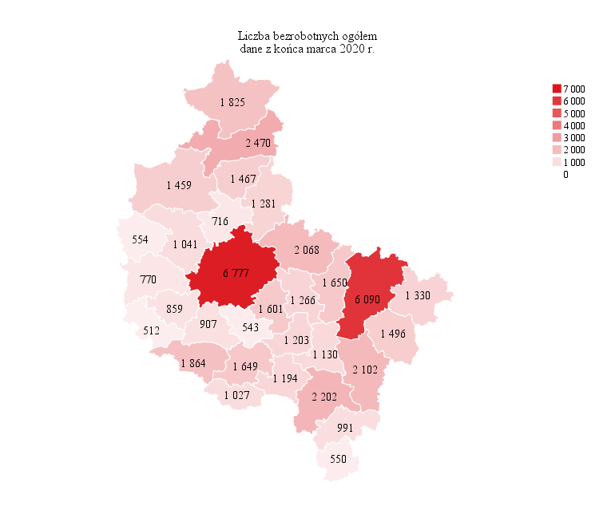
Powrót do spisu tabel

M2

Powrót do spisu tabel

M3
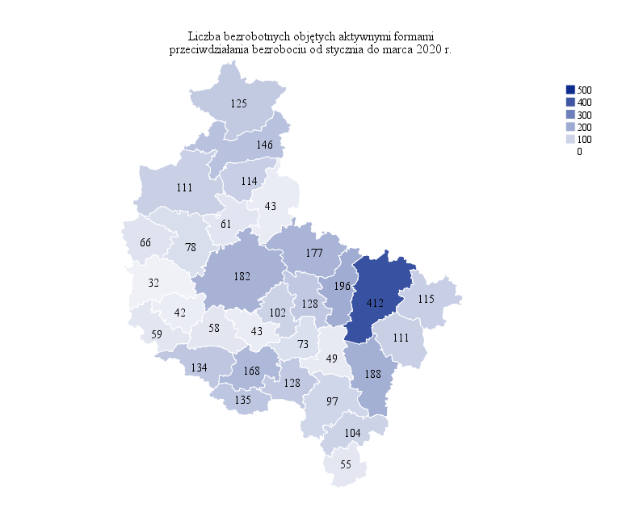
Powrót do spisu tabel

M4
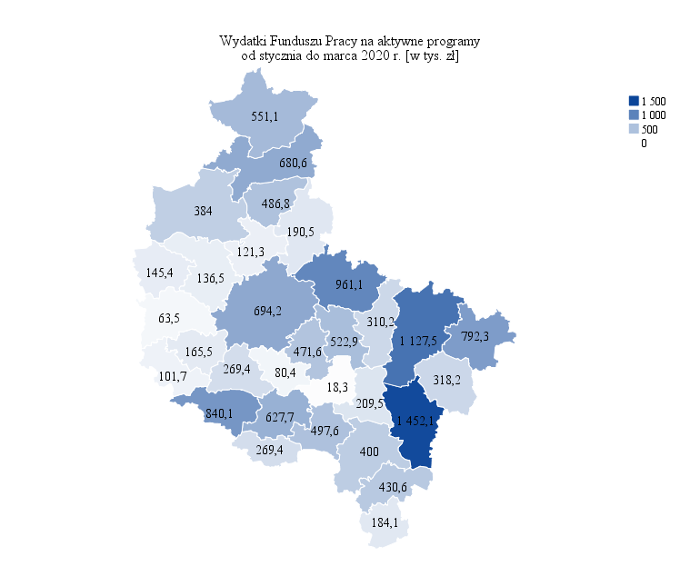
Powrót do spisu tabel

M5

Powrót do spisu tabel

M6
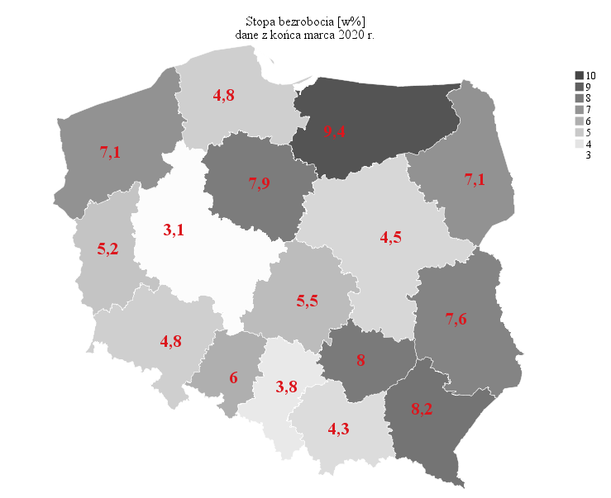
Powrót do spisu tabel

